Tables de production employées
TABLES DE PRODUCTION EMPLOYEES

 | Peuplier |  | Plan de coupe prévisionnel de l'expert sur la période de révolution :

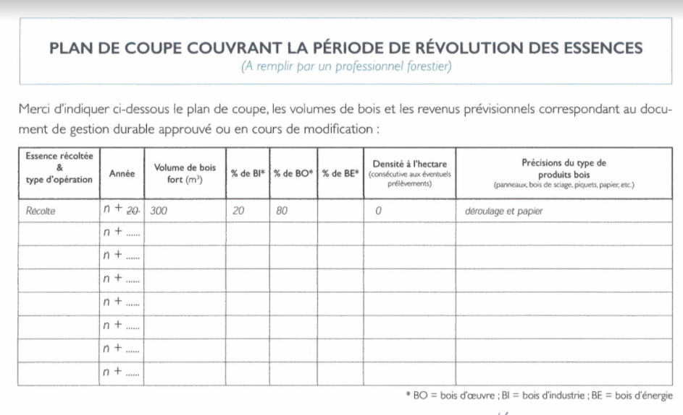
 | Table utilisée : | Dire d'Expert et Faisceau de croissance de J. Garbaye pour le nord du Bassin Parisien

 |  | Sol et productivité des peupliers ’ I 214 ’ et ’ Robusta ’en populiculture traditionnelle dans le Nord du Bassin Parisien J. Garbaye

 | Source :
 |  | https://hal.archives-ouvertes.fr/hal-00882184/document
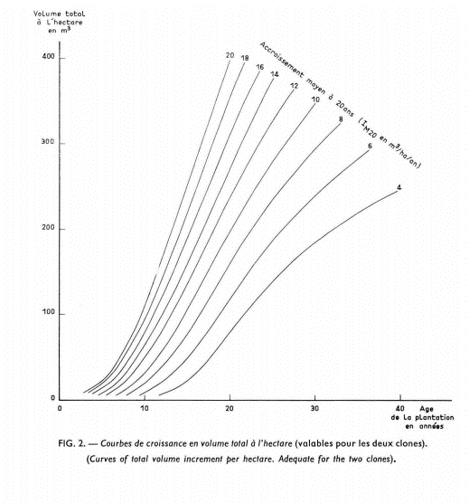

300 m3

180 m3

70 m3

